ログイン画面_1
システム名 |  |  | 備蓄品管理システム
章番号 |  |  | 第２章 画面設計
機能名
２．３．２ 認証

画面名 |  |  | ２．３．２．１ ログイン

 | 【1】画面定義

利用規約に同意する。利用規約はこちら

 | № | 説 明
 | 1 | ブラウザより指定のＵＲＬへアクセスすると本画面を起動する。

 | 2 | ユーザID、パスワード
 |  |  | システム利用者は、予め決められたユーザＩＤ、パスワードを入力する。

 | 3 | [ログインボタン]
 |  |  | ログインボタン押下でログインチェックを実施する。
 |  |  | ・ OK時、オープニング画面へ遷移する。
 |  |  | ・ NG時、メッセージエリアへエラーメッセージを表示する。
 |  |  | なお、初回ログイン、パスワード有効期間切れの場合はパスワード変更画面を
 |  |  | ポップアップ表示する。
 |  |  | ※ログイン失敗回数が規定回数に達した場合は、アカウントはロックされ、
 |  |  | 管理者が所定の解除操作を行うまでログインすることはできない。

 | 4 | [利用規約に同意するチェックボックス]
 |  |  | 利用規約に同意するかのチェックをチェックボックスにより実施する。
 |  |  | ・チェックがついた場合、ログインボタンを活性化する。
 |  |  | ・チェックが外れた場合、ログインボタンを非活性にする。

 | 5 | [パスワード変更ボタン]
 |  |  | ・ パスワード変更画面をポップアップ表示する。

 | 6 | [こちらリンク]
 |  |  | ・ 利用規約へのリンクを行う。

パスワード変更画面_1
システム名 |  |  | 備蓄品管理システム
章番号 |  |  | 第２章 画面設計
機能名
２．３．２ 認証

画面名 |  |  | ２．３．２．２ パスワード変更

 | 【1】画面定義

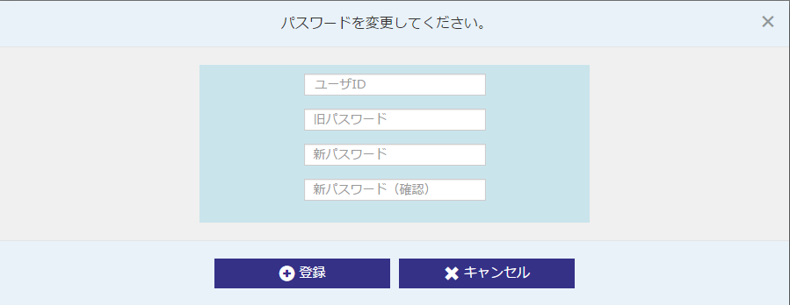

 | № | 説 明
 | 1 | ログイン画面のパスワード変更ボタン押下で当画面をポップアップ表示する。
 |  | また、初回ログイン時、パスワード有効期限切れの場合はログイン画面のログインボタン押下で
 |  | 当画面をポップアップ表示し、メッセージエリアへエラーメッセージを表示する。

 | 2 | ユーザID、旧パスワード
 |  |  | システム利用者は、予め決められたユーザID、パスワードを入力する。

 | 3 | 新パスワード、新パスワード（確認）
 |  |  | 新たに利用するパスワードを入力する。

 | 4 | [登録ボタン]
 |  |  | ・ 登録ボタン押下でパスワード変更処理を実行する。
 |  |  | ・ OK時、ダイアログを表示しポップアップ画面を閉じログイン画面へ戻る。
 |  |  | ・ NG時、メッセージエリアへエラーメッセージを表示する。

 | 5 | [キャンセルボタン]
 |  |  | ・ ポップアップ画面を閉じ、ログイン画面へ戻る。

